ppm計算
消毒薬の作り方 |  | ブリーチ・ハイター
ppm | ppm係数 （100万分の1） | 必要な量ml 次亜塩素酸水 | 市販 濃度※ | 水の量ml
10 | 0.000001 | 0.5 | 6% | 3000
50 | 0.000001 | 2.5 | 6% | 3000
100 | 0.000001 | 5.0 | 6% | 3000
200 | 0.000001 | 10.0 | 6% | 3000
250 | 0.000001 | 12.5 | 6% | 3000
500 | 0.000001 | 25.0 | 6% | 3000
1000 | 0.000001 | 50.0 | 6% | 3000

10 | 0.000001 | 0.2 | 6% | 1000
50 | 0.000001 | 0.8 | 6% | 1000
100 | 0.000001 | 1.7 | 6% | 1000
200 | 0.000001 | 3.3 | 6% | 1000
250 | 0.000001 | 4.2 | 6% | 1000
500 | 0.000001 | 8.3 | 6% | 1000
1000 | 0.000001 | 16.7 | 6% | 1000

10 | 0.000001 | 0.1 | 6% | 500
50 | 0.000001 | 0.4 | 6% | 500
100 | 0.000001 | 0.8 | 6% | 500
200 | 0.000001 | 1.7 | 6% | 500
250 | 0.000001 | 2.1 | 6% | 500
500 | 0.000001 | 4.2 | 6% | 500
1000 | 0.000001 | 8.3 | 6% | 500

※購入後すぐの場合の濃度であり、期間により効果が減る
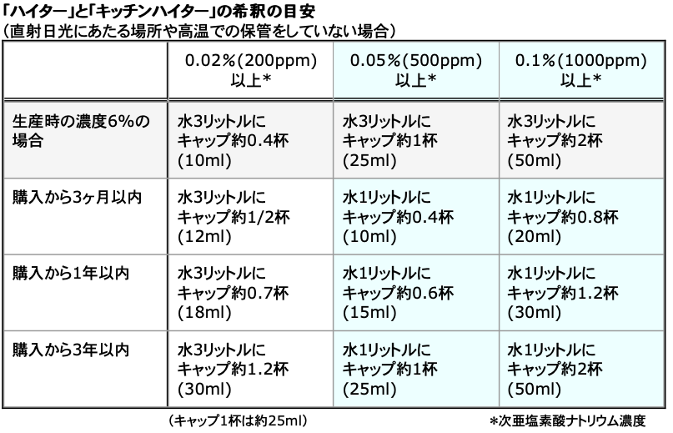

参照：花王
https://www.kao.com/jp/soudan/topics/topics_107.html

使用例
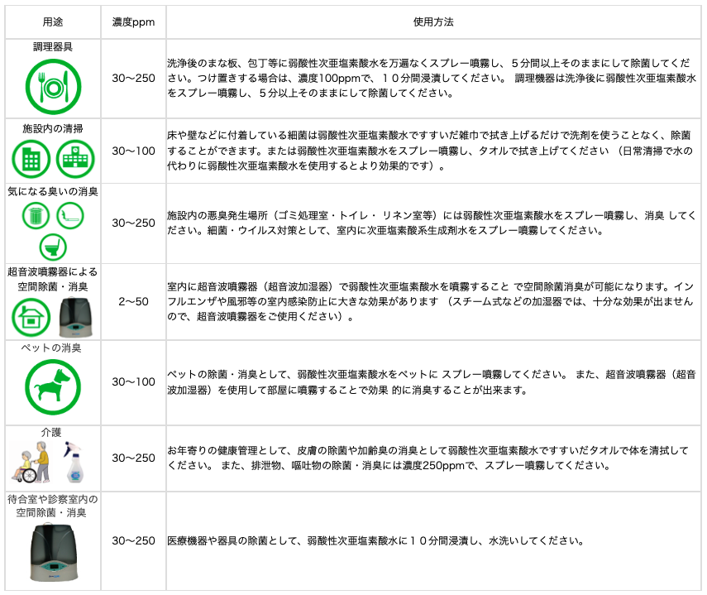
次亜塩素酸水 使用例一覧 | http://online.uroko-ya.com/germblock_suzaku/germblock-suzaku/germblock-suzaku_list.html

